상품제안서
엘로아 프리미엄 슬린 노트북 태블릿 파우치 | 상품코드: S46157

 |  |  |  |  |  |  | 02-713-8555 | www.synergygift.co.kr
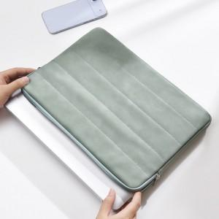

【상세/제작정보】

【인쇄/포장옵션】 | 실크, 풀칼라 / 포장지포장

【공급단가】 | 수량 | 50~ | 100~ | 300~ | 1,000~ | 3,000~
*VAT별도 | 단가 | 13,750원 | 13,170원 | 12,630원 | 12,310원 | 11,980원

【상품 URL】 | https://www.synergygift.co.kr:443/src/goods_detail.php?gdno=46157

